Баг-репорт
Тестирование проводилось согласно требованиям. Они находятся в прилагаемом файле: Product Requirements.pdf
Создание публикации
№ | Описание |  | Предусловия | Шаги для воспроизведения | Фактический результат | Ожидаемый результат | Вложения
1 | Получается создать пост, если не заполнено одно из полей: Title, Description, Content, New image |  | Открыта страница создания поста: https://test-stand.gb.ru/posts/create | 1. Создать пост, не заполнив одно из требуемых полей | Пост с незаполненым полем создаётся. Ошибка не отображается | Пост не создаётся. Выводится ошибка с текстом: Impossible to create empty post
 |  |  |  | 2. Нажать Save
 |  |  |  | 3.
 | Критичность: | Серьёзный | Окружение | 4.
 | Статус: | Открыт | Mozilla Firefox 113.0.1 | 5.
№ | Описание |  | Предусловия | Шаги для воспроизведения | Фактический результат | Ожидаемый результат | Вложения
2 | Получается создать пост, если в поле Title ввести более 40 символов |  | Открыта страница создания поста: https://test-stand.gb.ru/posts/create | 1. Создать пост, заполнив поле Title более чем 40 символами | Поле позволяет ввести более чем 40 символов. Пост создаётся. Ошибка не отображается | Поле Title не допускает более 40 символов, при попытке ввести больше, под полем выводится ошибка: 40 symbols max
 |  |  |  | 2. Нажать Save
 |  |  |  | 3.
 | Критичность: | Серьёзный | Окружение | 4.
 | Статус: | Открыт | Mozilla Firefox 113.0.1 | 5.
№ | Описание |  | Предусловия | Шаги для воспроизведения | Фактический результат | Ожидаемый результат | Вложения
3 | Скопированный текст в поле Title, не обрезается до 40 символов |  | Открыта страница создания поста: https://test-stand.gb.ru/posts/create | 1. Скопировать текст, с более чем 40 символами | Текст в поле Title, не обрезается до 40 символов | Текст в поле Title, обрезается до 40 символов
 |  |  |  | 2. Сделать вставку в поле Title
 |  |  |  | 3.
 | Критичность: | Незначительный | Окружение | 4.
 | Статус: | Открыт | Mozilla Firefox 113.0.1 | 5.
№ | Описание |  | Предусловия | Шаги для воспроизведения | Фактический результат | Ожидаемый результат | Вложения
4 | Не отображаетсмя ошибка, если в поле Description попытаться ввести более 100 символов |  | Открыта страница создания поста: https://test-stand.gb.ru/posts/create | 1. Попытаться заполнить поле Description более чем 100 символами | Ошибка не отображается | Под полем выводится ошибка: 100 symbols max
 |  |  |  | 2.
 |  |  |  | 3.
 | Критичность: | Незначительный | Окружение | 4.
 | Статус: | Открыт | Mozilla Firefox 113.0.1 | 5.
№ | Описание |  | Предусловия | Шаги для воспроизведения | Фактический результат | Ожидаемый результат | Вложения
5 | Каунтер, под полем Description не считает кол-во введенных символов |  | Открыта страница создания поста: https://test-stand.gb.ru/posts/create | 1. Заполнить поле Description | Каунтер не меняет значения по дефолту | Каунтер считает кол-во введенных символов в поле Description после каждого изменения. По дефолту: 0/100
 |  |  |  | 2. Обратить внимание на каунтер под ним
 |  |  |  | 3.
 | Критичность: | Незначительный | Окружение | 4.
 | Статус: | Открыт | Mozilla Firefox 113.0.1 | 5.
№ | Описание |  | Предусловия | Шаги для воспроизведения | Фактический результат | Ожидаемый результат | Вложения
6 | Получается создать пост, если в поле Content ввести более 1000 символов |  | Открыта страница создания поста: https://test-stand.gb.ru/posts/create | 1. Создать пост, заполнив поле Title более чем 1000 символами | Поле позволяет ввести более чем 1000 символов. Пост создаётся. Ошибка не отображается | Поле Content не допускает более 1000 символов, при попытке ввести больше, под полем выводится ошибка: 1000 symbols max
 |  |  |  | 2. Нажать Save
 |  |  |  | 3.
 | Критичность: | Серьёзный | Окружение | 4.
 | Статус: | Открыт | Mozilla Firefox 113.0.1 | 5.
№ | Описание |  | Предусловия | Шаги для воспроизведения | Фактический результат | Ожидаемый результат | Вложения
7 | Скопированный текст в поле Content, не обрезается до 1000 символов |  | Открыта страница создания поста: https://test-stand.gb.ru/posts/create | 1. Скопировать текст, с более чем 1000 символами | Текст в поле Title, не обрезается до 1000 символов | Текст в поле Title, обрезается до 1000 символов
 |  |  |  | 2. Сделать вставку в поле Content
 |  |  |  | 3.
 | Критичность: | Незначительный | Окружение | 4.
 | Статус: | Открыт | Mozilla Firefox 113.0.1 | 5.
№ | Описание |  | Предусловия | Шаги для воспроизведения | Фактический результат | Ожидаемый результат | Вложения
8 | Не выводится ошибка, если установить дату и время в поле Delay post to, раньше текущего момента |  | Открыта страница создания поста: https://test-stand.gb.ru/posts/create | 1. Ввести в поле Delay post to дату ранее сегодняшнй | Пост создаётся. Ошибка не отображается | Пост не содаётся. Выводится ошибка: Date can’t be less today
 |  |  |  | 2. Нажать Save
 |  |  |  | 3.
 | Критичность: | Серьёзный | Окружение | 4.
 | Статус: | Открыт | Mozilla Firefox 113.0.1 | 5.
№ | Описание |  | Предусловия | Шаги для воспроизведения | Фактический результат | Ожидаемый результат | Вложения
8 | Принимается фото любого формата, если выставлен чекбокс Post is draft |  | Открыта страница создания поста: https://test-stand.gb.ru/posts/create | 1. Загрузить фото в неподдерживаемом формате, например GIF | Фото допускается к загрузке. Черновик создаётся. Ошибка не отображается | Поддерживаются только форматы фото: png, jpg, jpeg. Не получится создать любой пост, с фото в другом формате
 |  |  |  | 2. Активировать чекбокс Post is draft
 |  |  |  | 3.
 | Критичность: | Серьёзный | Окружение | 4.
 | Статус: | Открыт | Mozilla Firefox 113.0.1 | 5.

Лента своих постов
№ | Описание |  | Предусловия | Шаги для воспроизведения | Фактический результат | Ожидаемый результат | Вложения
9 | Фото в ленте, отображаются с соотношением сторон 1:1 |  | 1. Открыта лента: https://test-stand.gb.ru/ | 1. Осмотреть ленту | Фото отображаются с соотношением 1:1 | Картинки обрезаются до соотношения сторон 2:3, независимо от исходного формата. При необходимости расширения сторон фон сзади “дозаливается” | 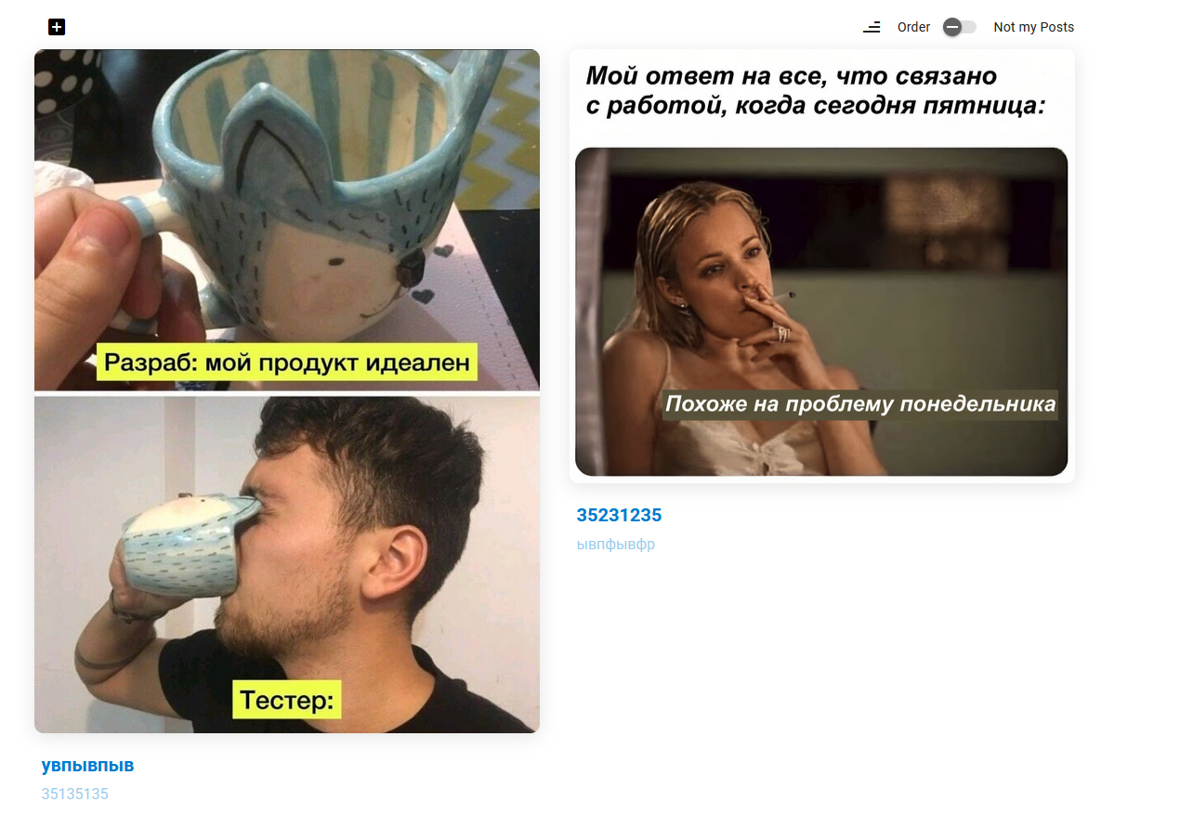
 |  |  |  | 2. Проверить, что все фото в ней, имеют одинаковое соотношение сторон 2:3
 |  |  |  | 3.
 |  |  | 2. Заранее созданы посты с фото, с соотношением сторон отличным от 2:3 | 4.
 | Критичность: | Незначительный | Окружение | 5.
 | Статус: | Открыт | Mozilla Firefox 113.0.1 | 6.
№ | Описание |  | Предусловия | Шаги для воспроизведения | Фактический результат | Ожидаемый результат | Вложения
10 | На одной странице ленты, отображается всего 4 поста |  | Открыта лента: https://test-stand.gb.ru/ | 1. Осмотреть ленту | На одной странице отображается всего 4 поста | На одной странице отображается 10 постов
 |  |  |  | 2. Проверить количество отображемых постов на одной странице
 |  |  |  | 3.
 | Критичность: | Серьёзный | Окружение | 4.
 | Статус: | Открыт | Mozilla Firefox 113.0.1 | 5.

